画面
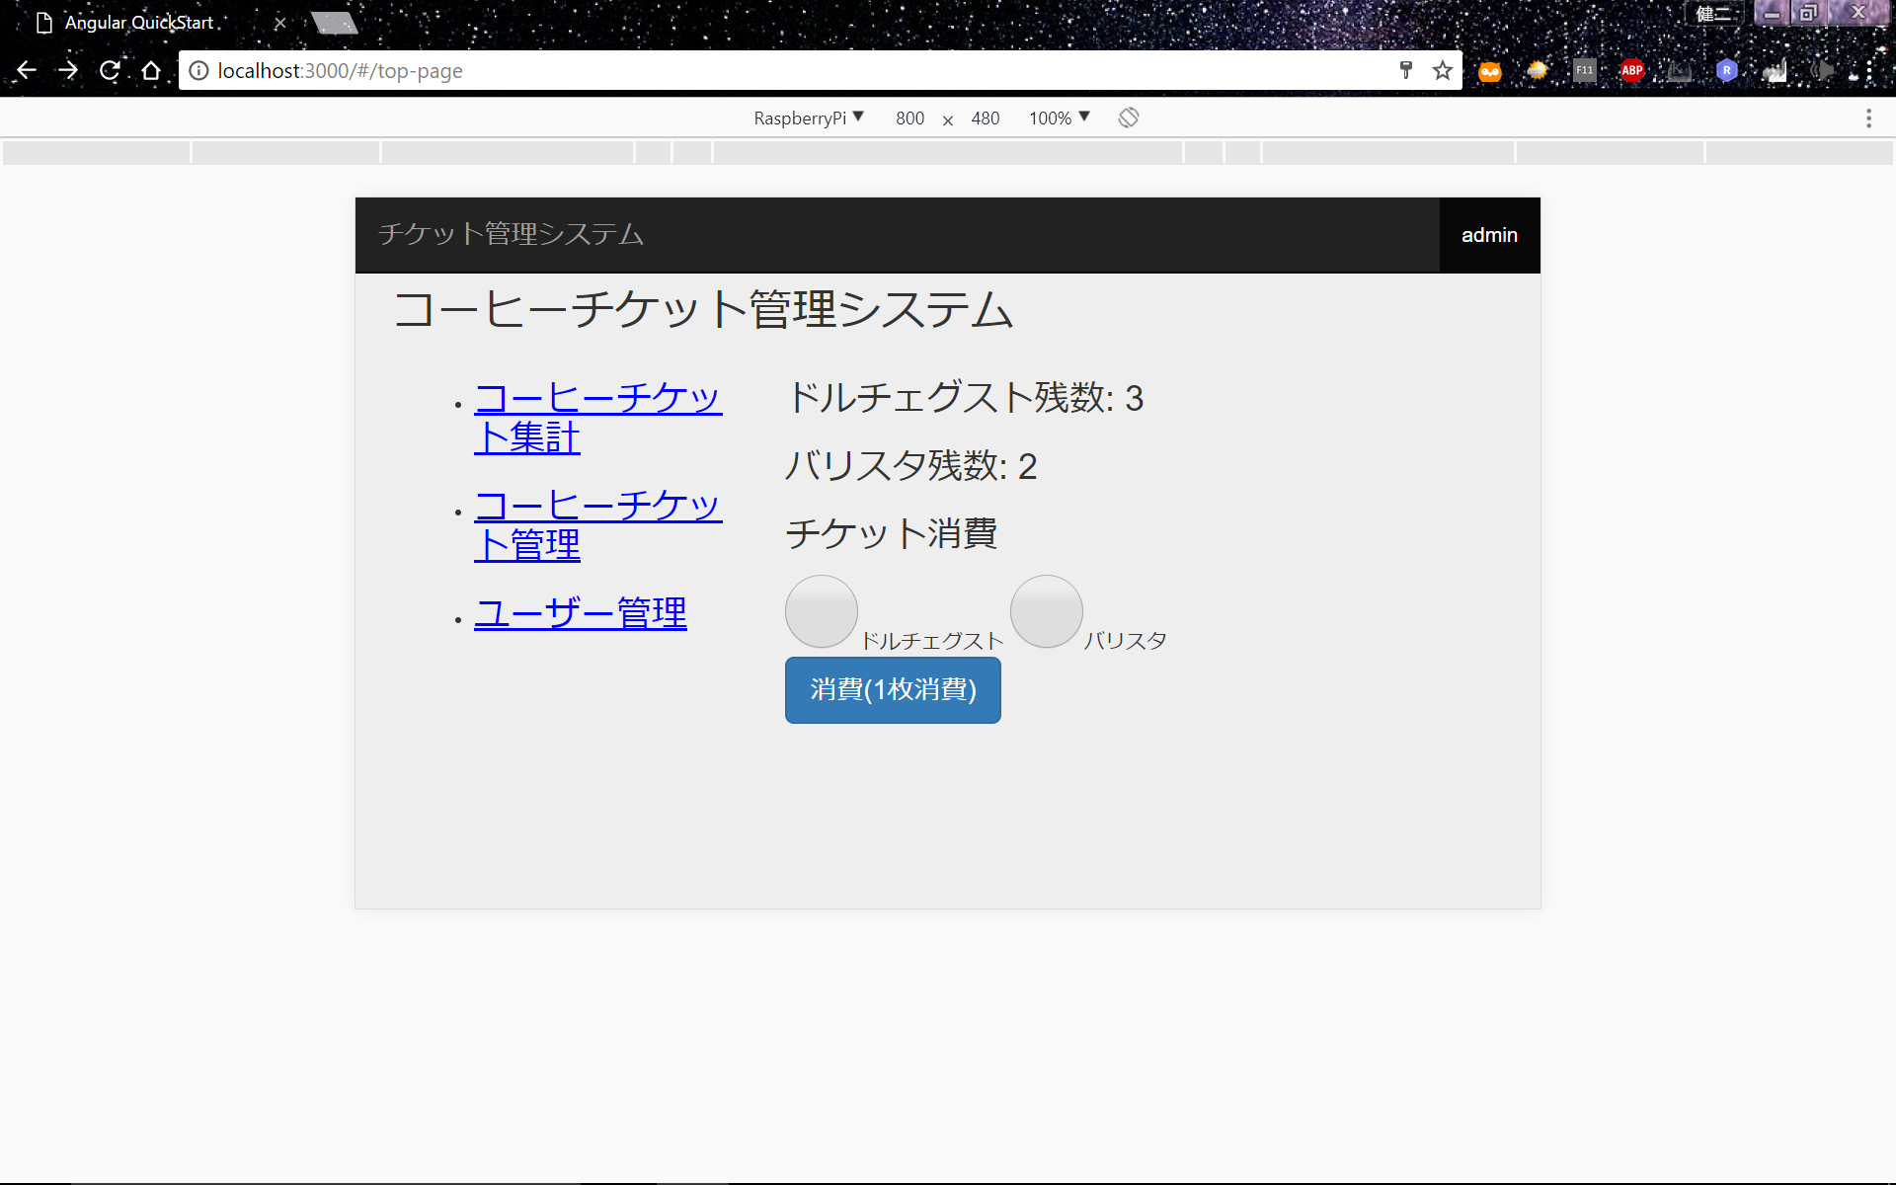
画面イメージ(改訂F-1)

